Driftsättningslogg
Kartan.uppsala.se Driftsättningslogg
Teststatus |  | http://sbkas05 |  |  |  |  |  |  |  |  |  |  |  |  |  |  |  |  |  |  | Vid update to revision 281:
Testnivå 1 = Enkel testning i princip bara av förändringar |  |  |  |  |  |  |  |  |  |  |  |  |  |  |  |  |  |  |  |  | Command: Update
Testnivå 2 = Utförligare testning i princip bara av förändringar |  |  |  |  |  |  |  |  |  |  |  |  |  |  |  |  |  |  |  |  | Restored: E:\ismweb\sites\ismweb_extern\wwwroot\WEB-INF\config\profiles\allman-mm-info.xml
Testnivå 3 = Utförligare testning i allmänhet, bland annat av de flesta viktiga funktioner |  |  |  |  |  |  |  |  |  |  |  |  |  |  |  |  |  |  |  |  | Restored: E:\ismweb\sites\ismweb_extern\wwwroot\WEB-INF\config\profiles\test_2_6.xml
Testnivå 4 = Utförlig testning, följt testprotokoll |  |  |  |  |  |  |  |  |  |  |  |  |  |  |  |  |  |  |  |  | Restored: E:\ismweb\sites\ismweb_extern\wwwroot\WEB-INF\config\profiles\allman2.xml
WMS = Kört automatiska WMS-test |  |  |  |  |  |  |  |  |  |  |  |  |  |  |  |  |  |  |  |  | Restored: E:\ismweb\sites\ismweb_extern\wwwroot\WEB-INF\config\profiles\test_2_6-minimap.xml
 | Revision | Kommentar | Testmiljö dzkart01 | Teststatus* | Ansvarig | Omstartstyp i test | Driftstörning i testmiljö (tid) | Driftmiljö dzkart02 | Klockslag start | Teststatus | Ansvarig | Omstartstyp i prod | Driftstörning i produktion (tid) | Driftsättning databas GISP | Teststatus | Ansvarig | Antal theme (wmstest) | Antal layer (map2csv) | Antal ds (dstest) | Kommentar | Restored: E:\ismweb\sites\ismweb_extern\wwwroot\WEB-INF\config\themes\custom\allman\utbildning_omsorg\theme-grundskolor_upptagningsomrade.xml
 | 280? | När? | ? | ? | ? |  |  | ? |  | ? | ? |  |  |  |  |  |  |  |  |  | Merged: E:\ismweb\sites\ismweb_extern\wwwroot\WEB-INF\config\lang\custom\text_sv_SE.properties
 | 281 | Lagt till vinterväghållning. | 20131129 |  | PL |  |  |  |  |  |  |  |  |  |  |  |  |  |  |  | Merged: E:\ismweb\sites\ismweb_extern\wwwroot\WEB-INF\config\profiles\allman.xml
 | 282 | Justering vintervaghallning_test.html. | 20131202 |  | PL |  |  |  |  |  |  |  |  |  |  |  |  |  |  |  | Updated: E:\ismweb\sites\ismweb_extern\wwwroot\WEB-INF\config\profiles\profiles.xml
 | 293 | Justering vintervaghallning, tagit bort behörighet för minimap. | 20131205 |  | PL |  |  | 20131205 |  |  | PL |  |  |  |  |  |  |  |  |  | Added: E:\ismweb\sites\ismweb_extern\wwwroot\WEB-INF\config\profiles\includes
 | 295 | 3 typer av targets för vintervaghallning | 20131210 |  | PL |  |  | 20131210 |  |  | PL |  |  |  |  |  |  |  |  |  | Added: E:\ismweb\sites\ismweb_extern\wwwroot\WEB-INF\config\profiles\includes\custom
 | 296 | Checkat in tillägget uppsala.se |  |  |  |  |  | 20131210 |  |  | PL |  |  |  |  |  |  |  |  |  | Added: E:\ismweb\sites\ismweb_extern\wwwroot\WEB-INF\config\profiles\includes\custom\queries.xml
 | 297 | Vinterväghållningsskikt mot GWC | 20131212 |  | PL |  |  |  |  |  |  |  |  |  |  |  |  |  |  |  | Added: E:\ismweb\sites\ismweb_extern\wwwroot\WEB-INF\config\profiles\vintervaghall-minimap.xml
 | GWC:29 | Cykelkartan, Vinterväghållningsskikt i GWC | 20131212 |  | PL |  |  |  |  |  |  |  |  |  |  |  |  |  |  |  | Added: E:\ismweb\sites\ismweb_extern\wwwroot\WEB-INF\config\themes\custom\allman\miljo_trafik\theme-sno_gata.xml
 | 299 | db-parametrar i site_specifik.xml | 20131213 |  | PL |  |  |  |  |  |  |  |  |  |  |  |  |  |  |  | Added: E:\ismweb\sites\ismweb_extern\wwwroot\WEB-INF\config\themes\custom\allman\miljo_trafik\theme-sno_GC.xml
 | 304 | Vinterväghållningsskikt notile och tiled från nivå 01. | 20131217 |  | PL |  |  |  |  |  |  |  |  |  |  |  |  |  |  |  | Updated: E:\ismweb\sites\ismweb_extern\wwwroot\WEB-INF\config\params_ismweb.xml
 | GWC:29 | Cykelkartan, Vinterväghållningsskikt i GWC |  |  |  |  |  | 20131218 |  |  | PL |  |  |  |  |  |  |  |  |  | Added: E:\ismweb\sites\ismweb_extern\wwwroot\WEB-INF\config\presentations\custom\pres_vintervaghall_mm.xml
 | 304 | Vinterväghållningsskikt notile och tiled från nivå 01. |  |  |  |  |  | 20131218 |  |  | PL |  |  |  |  |  |  |  |  |  | Merged: E:\ismweb\sites\ismweb_extern\wwwroot\WEB-INF\config\datasources\custom\allman.xml
 | 308 | Ändringar i textkonstanter gällande upptagnings-/skolskjutsområden. | 20140117 | Enkel | PN |  |  | 20140117 |  | Testnivå1 | PN |  |  |  |  |  |  |  |  |  | Updated: E:\ismweb\sites\ismweb_extern\wwwroot\WEB-INF\config\datasources\custom\datasources.xml
 | 310 | Lagt till temat Nyttoparkeringstillstånd | 20140128 | Enkel | PN |  |  | 20140128 |  | Testnivå1 | PN |  |  |  |  |  |  |  |  |  | Updated: E:\ismweb\sites\ismweb_extern\wwwroot\WEB-INF\config\queries\custom\targetsets_allman.xml
 | 315 | Delat upp allmän profil efter geometrityp, lagt till Besqab-profil, lagt till nya teman (registerkarta, baskarta, fastighetsområde), lagt till ny symbol-fil, anpassat alla berörda teman efter profil-filen, skapat nya datasources mm. | 20140318 | Enkel | PN |  |  |  |  |  |  |  |  |  |  |  |  |  |  |  | Added: E:\ismweb\sites\ismweb_extern\wwwroot\WEB-INF\config\queries\custom\targetsets_vintervaghall.xml
 | 320 | Bakgrundskartans vatten, page för förskole-sök. | 20140430 | Enkel | PN |  |  | 20140430 |  | Testnivå1 | PN |  |  |  |  |  |  |  |  |  | Updated: E:\ismweb\sites\ismweb_extern\wwwroot\WEB-INF\resources\symbols\symbols3_5.txt
 | 341 | Altiris #535299, fel vid utskrift efter sökning. | 20140630 | Enkel | PN |  |  | 20140630 |  | Testnivå1 | PN |  |  |  |  |  |  |  |  |  | Added: E:\ismweb\sites\ismweb_extern\wwwroot\test
 | 53 | Ny miljö: dzkart02. Senaste fixar. | Testmiljö saknas! |  |  |  |  | 20140828 |  | Testnivå1 | PL |  |  |  |  |  |  |  |  |  | Added: E:\ismweb\sites\ismweb_extern\wwwroot\test\vintervaghallning_test.html
 | 120 | Denna revision kördes när systemet sattes i produktion. Spatial Map 3.7.1, nya teman (2*bullerkarta, val2014, lekparker, baskarta, registerkarta, fastighetsområde), nya profiler för externa kunder, fixar i GUI mm. | Testmiljö saknas! |  |  |  |  | 20140917 | (före ompekning av DNS) | Testnivå1/WMS | PN | Start service | ingen |  |  |  |  |  |  |  | Completed: At revision: 281
 | 126 | Fixar för testning (/test-mapp) och hsqldb för test minimap2. | Testmiljö saknas! |  |  |  |  | 20140919 | 12:04:00 | Testnivå1 | PL | Start service | 1 min pga hsqlsdb låst så tvungen stop och SVN-cleanup.
 | 133 | Fixar i OL2-test htmlsidor. | Testmiljö saknas! |  |  |  |  | 20140923 | 10:10:00 | Testnivå1 | PL | Ingen (bara update to revision med fasta filer: html/geojson) | ingen
 | 138 | Uppdaterade html-testsidor (/test-mapp). Ny dold profil kartanadmin för test med t.ex. tools geometryinfo och spatialanalyze-themeaction. Skalan visas (tool scaleview). | Testmiljö saknas! |  |  |  |  | 20140923 | 10:10:00 | Testnivå1 | PL | Start service (säkerhetsskäl). | Max 1 min |  | Start service av säkerhetsskäl: ej riskera låsning (tex hsqldb se revision 126) och problem med SVN-cleanup som måste utredas när testmiljö finns på plats. |  | 95
 | 147 | Några nya verktyg (tex scaleview), demo-sidor, nya teman till externa kunder. | Testmiljö saknas! |  |  |  |  | 2014-1001 | 12.06 | Testnivå1 | PN | Start service (säkerhetsskäl). | < 1 min |  | Se ovan
 | 150 | Justeringar html i test-mapp | Testmiljö saknas! |  |  |  |  | 2014-1002 | 14:36:00 | Testnivå1 | perl | Ingen (bara update to revision med fasta filer: html) | 0
 | 152 | Justeringar html i test-mapp | Testmiljö saknas! |  |  |  |  | 2014-1002 | 14:48:00 | Testnivå1 | perl | Ingen (bara update to revision med fasta filer: html) | 0
 | 153 | Uppgradera Spatial Map page content-locate demolänkar. | Testmiljö saknas! |  |  |  |  | 2014-10-08 | 14:48:00 | Testnivå1 | perl | Ingen (bara update to revision med fasta filer: html) | 0
 | 158 | Ny custom-modul uppsala_style för texter i övre panel/panel-brand, ej aktiverad. 558716 - Nya moduler i Kartinfo: Lagt till urval på kolumner visas i sök formulär för tema "Byggnader Urval kolumn. | Testmiljö saknas! |  |  |  |  | 2014-10-15 | 14:40:00 | Testnivå1 | perl | Reload config ("bara" xml-förändringar, ingen sqlite-db uppdatering) | 0 |  |  |  |  | 410
 | 165 | #564720 - Beställning tast med WFS på utsidan, #558716 - Nya moduler i Kartinfo: Custom spatialanalyze-modul för test: enklare filter-dialogen aktiverad i ny profil kartanadmin2: dialogen visas men sök fungerar inte ännu. | Testmiljö saknas! |  |  |  |  | 2014-10-22 | 12:13:00 | Testnivå1 | perl | Start service (säkerhetsskäl). | 2 min
 | 167 | Aktiverat context geoserver i server.xml. För att bla spatialanlayze-export till fil ska fungera: Bytt environment till SPATIALSUITE_SITE_NAME=kartan.uppsala.se SPATIALSUITE_TOMCAT_PORT=8080 SPATIALSUITE_PROXY_PORT=80 TNS_ADMIN=E:\bin\oracle\network\admin NLS_LANG=SWEDISH_SWEDEN.WE8ISO8859P1 | Testmiljö saknas! |  |  |  |  | 2014-10-27 | 10:21:00 | Testnivå1 | perl | Start service (för få ny env och context). | 1 min
 | 171 | Testmiljö dzkarttest01 införd. SpatialMap fungerar men med GWC på prod. GWC på dzkarttest01 fungerar ännu inte. | 2014-11-01 | Testnivå1 | perl
 | 174 | Åtgärdat: Går ej att checka ut från SVN. Löstes med: Åtgärda ej fungerande installation (exempel SVN-problem). | 2014-11-12 | Testnivå1 | perl |  |  | 2014-11-13 | ca 10:30:00 | Testnivå1 | pelle/perl | Start service (ny checkout to revision). | 2 min
 | 180 | Två nya snöröjningsteman. Lagt till fyra höjdkurveteman i Besqabs profil. | 2014-12-03 | Testnivå1 | Pelle |  |  | 2014-12-03 | Ca 14.00 | Testnivå1 | Pelle | Start service (ny checkout to revision). | 2 min
GWC | 8 | Lagt till teman för snorojning | 2014-12-08 | Testnivå1 | perl |  |  | 2014-12-11 | 12.45 | Testnivå1 | Pelle/Per | Start service
 | 182 | Teman för snöröjning använder cache i små skalor samt justerat texter mm. | 2014-12-09 | Testnivå1 | perl |  |  | 2014-12-11 | 12.45 | Testnivå1 | Pelle/Per | Start service
 | NA | Pekat om ISAPI-konfigurering i IIS till site/SpatialMap/app | Gjort tidigare i test | Testnivå1 | perl |  |  | 2014-12-11 | 12.45 | Testnivå1 | Pelle/Per | Restart IIS | 5 min
 | 189 | Tagit bort profilerna för de externa kunderna SH Bygg och Besqab. | 2015-01-08 | Testnivå1 | Pelle |  |  | 2015-01-08 | 11.00 | Testnivå1 | Pelle | Start service | 2 min
 | 192 | Lagt tillbaka Besqabs profil, färger i svartvit bakgrundskarta. | 2015-01-14 | Testnivå1 | Pelle |  |  | 2015-01-14 | 12.15 | Testnivå1 | Pelle | Start service | 2 min
 | 193 | #576560 Orienteringskartan: Lagt till orienteringskartan | 2015-01-21 | Testnivå1 | Pelle |  |  | 2015-01-21 | 12.30 | Testnivå1 | Pelle | Reload site | 15 min
 | 212 | #592797 - GIS - beställning Linnéstigar | 2015-02-25 | Testnivå1 | perl |  |  | 2015-02-25 | 12.45 | Testnivå1 | perl | Reload site | 0
 | 225 | #567568 - Uppdaterad/ny statistik på Kartinfo & uppsala.se: Inför nya tema Val 2014 och tagit bort Val 2010. Uppdaterade data för Nyckelkodsområden nivå 3. #607568 (Planärenden och detaljplaner i QlikView): data via WFS för Qlikview. | 2015-03-04 | Testnivå1 | perl |  |  | 2015-03-04 | 12.40 | Testnivå1 | Pelle | Start service | 2 min
 | 228 | Nytt tema Utegym under Kultur & Fritid. | 2015-03-10 | Testnivå1 | perl
 | 231 | #567568 - Uppdaterad/ny statistik på Kartinfo & uppsala.se: Uppdaterat tema Befolningsstatistik ålderintervall till tema med tematisering och stapeldiagram theme-befstatistik_aldersintervall_niva3_bar samt nya data. | 2015-03-11 | Testnivå1 | perl
 | 238 | CORS-filter på kartan.uppsala.s (tidigare endast på Geowebcache), justering i tema "Utegym", Fler WFS- och WMS-teman till QlikView, förändringar i tema "Badplatser". | 2015-03-17 | Testnivå1 | Pelle | Reload site |  | 2015-03-18 | 12.45 | Testnivå1 | Pelle | Reload site | 0
 | 239 | Buggfix i bakgrundskartan (buggen gjorde att BÅDE cachade tiles och singletile hämtades vid varje zoomning). | 2015-03-18 | Testnivå1 | Pelle | Ingen omstart |  | 2015-03-18 | 16.50 | Testnivå1 | Pelle | Ingen omstart | 0
 | 241 | Samma som #239, fast för svartvita bg-kartan. Dessutom förändring i presentation för badplatser, pga förändring i DB-tabell. | 2015-03-20 | Testnivå1 | Pelle | Reload site |  | 2015-03-20 | 14.45 | Testnivå1 | Pelle | Reload site | 0
 | 242 | #593363 - Vattenskyddsområden angränsande kommuner | 2015-03-25 | Testnivå1 | Pelle
 | 245 | #593363 - Vattenskyddsområden angränsande kommuner (texter), fixat text i temanamn, #619648 - GIS Utegym (rättat länk) | 2015-04-08 | Testnivå1 | Pelle | Reload site |  | 2015-04-08 | 12.15 | Testnivå1 | Pelle | Reload site | 0
 | 247 | #620013 - GIS: uppdatering tabellen Lekplats (nya kolumnnamn), #619648 - GIS Utegym (ändrat kolumnnamn). | 2015-04-09 | Testnivå1 | Pelle | Reload site |  | 2015-04-09 | 14.15 | Testnivå1 | Pelle | Reload site | 0
 | 249 | #620013 - GIS: uppdatering tabellen Lekplats (ändringar i presentation). | 2015-04-27 | Testnivå1 | Pelle | Ingen |  | 2015-04-27 | 07.30 | Testnivå1 | Pelle | Ingen | 0
 | 251 | #626810 Justerat storleken på symboler för träd i Baskartan på olika zoomnivåer. | 2015-04-28 | Testnivå1 | Malin | Reload site |  | 2015-04-29 | 12.00 | Testnivå1 | Malin | Reload site | 0
 | 253 | Ändrat lösen och anvnamn för Geoserver, #567568 - Uppdaterad/ny statistik på Kartinfo & uppsala.se: Tagit bort Områdesfakta enligt beslut | 2015-05-05 | Testnivå1 | Malin | Reload site |  | 2015-05-06 | 12.00 | Testnivå1 | Pelle | Reload site | 0
 | 258 | #622355 WFS:er för Lekplats och Utegym tillhörande Kultur & Fritid. | 2015-05-11 | Testnivå1 | Malin | TomcatSPS8080 omstartad |  | 2015-05-12 | 11:45:00 | TEstnivå1 | Malin | TomcatSPS8080 omstartad | ~15 min
 | 260 | Test html5 geolocation API, SpatialMap page transfrom och ruttning med OSM och intern ruttningstjänst (graphhopper). | 2015-05-15 | Testnivå1 | perl
 | 267 | Test samtrafiken trafiklab API och Google StreetView. | 2015-05-20 | Testnivå1 | perl
 | 274 | Nya defaultinställningar: infoverktyget förvalt, visa endast targets med träff i inforutan. | 2015-05-28 | Testnivå1 | Pelle | Reload site |  | 2015-05-28 | 15.05 | Testnivå1 | Pelle | Reload site | 0
 | 277 | #150528-000354 Cykelkarta 2015-2016 | 2015-06-09 | Testnivå1 | Malin | Releoad site + dataöverföring |  | 2015-06-10 | 12.10 | Testnivå1 | Malin | Releoad site + dataöverföring | 2 min på cykelkartan-temat
 | 285 |  | 2015-06-17 | Testnivå1 | perl | Checkout + aktivera + Start service |  | 2015-06-17 | 0.50555555556 | Testnivå1 | perl | Checkout + aktivera + Start service | 5 min
 | 293 | #150610-000382 Orienteringskartan 2015 Uppsala OL-allians, #150811-000319 GIS motionsspår (igen), 150812-000507 GIS beställning Grillplats | 2015-08-28 | Testnivå1 | Pelle | Reload site |  | 2015-09-02 | 11.45 | Testnivå1 | Pelle | Reload site | 0
 | 294 | #150528-000354 - GIS - snabbcykelleder | 2015-09-09 | Testnivå1 | Pelle | Reload site |  | 2015-09-09 | 11.45 | Testnivå1 | Pelle | Reload site | 0
 | 295 | 150901-000165: E-tjänst for grävtillstånd. Lagt till WFS sök gatunamn i vy GATULANK_GATA_VY. | 2015-09-16 | Testnivå1 | Maan och Per
 | 298 | 150901-000165: E-tjänst for grävtillstånd. Sätt password encryption för sps till Strong PBE och justerat lösenord för admin. | 2015-09-29 | Testnivå1 | perl | Omstart tjänst pga uppdatering geoserver, byt sps.xml |  | 2015-09-30 | 12.00 | Testnivå1 | Pelle | Start service | 3
 | 302 | WMS getCapabilities ska fungera | 2015-10-12 | Testnivå1 | perl | Reload site
 | 304 | 151007-000464: Kartinfo testmiljö ska fungera i portwise. kartinfotest istället för kartinfo_test. Vi byter kartan_test till kartantest för enhetligheten. Fix minimaps2 inför möte uppsala.se. | 2015-10-15 | Testnivå1 | perl | Ingen
 | 308 | #151106-000217 Kartinfo och kartan vinterväghållning. Pekat om vinterväghållningstema mot tabellen snorojning i gisp och vyerna snorojning_linje och snorojning_yta i GISP. Samt tagit bort cachning. | 2015-11-23 | Testnivå1 | Christerj | Ingen |  | 2015-11-23 | 16.45 | Testnivå1 | Christerj | Reload site | 0
 | 319 | Bullerkartan har fått tydligare teckenförklaring. Mm | 2015-12-09 | Testnivå1 | perl | Ingen |  | 2015-12-09 | 12:08:00 | Testnivå1 | perl | Start service: Pga reload site inte fungerar, strul med inloggning/redirect | 2 min
 | 321 | Nytt tema Skidspår | 2015-12-15 | Testnivå1 | Maan | ? |  | 2015-12-22 | 11:23:00 | Testnivå1 | maan | Start service: Pga reload site inte fungerar, strul med inloggning/redirect | 2 min
 | 328 | # 151201-000254 (Nytt värde tabellen PLANUPPDRAG_GEOMETRI). | 2016-02-09 | Testnivå1 | Maan | Start service: texter lästes inte in.
 | 333 | 160211-000072: Hantera: Uppgradering Uppsala kommuns lagringsmiljö (VNX 5300 - 5500): Lagt in tillfällig text på kartan "Störningar i funktion kan förekomma", att sedan ta bort. | 2016-02-12 | Testnivå1 | perl | ingen |  | 2016-02-12 | 13:15:00 | Testnivå1 | perl | ingen
 | 334 | 160211-000072: Hantera: Uppgradering Uppsala kommuns lagringsmiljö (VNX 5300 - 5500): Lagt in tillfällig text på kartan "Störningar i funktion kan förekomma", att sedan ta bort. | 2016-02-19 | Testnivå1 | perl | ingen |  | 2016-02-19 | 15:35:00 | Testnivå1 | perl | ingen
 | 335 | 160211-000072: Hantera: Uppgradering Uppsala kommuns lagringsmiljö (VNX 5300 - 5500): Tagit bort tillfällig text på kartan "Störningar i funktion kan förekomma". | 2016-02-29 | Testnivå1 | perl | ingen |  | 2016-02-29 | 14:54:00 | Testnivå1 | perl | Start service: Pga reload site inte fungerar, strul med inloggning/redirect | 2 min
 | 337 | 151105-000598: Baskartan som öppna data: Justerat texter | 2016-03-15 | Testnivå1 | perl | Start service: Pga reload site inte fungerar, strul med inloggning/redirect | 2 min för stop/start
 | 339 | 160324-000052: Ta bort lagfaren ägare från kartan.uppsala.se | 2016-03-24 | Testnivå1 | perl | ingen |  | 2016-03-24 | Testnivå1 | perl | perl | Start service: Pga reload site inte fungerar, strul med inloggning/redirect | 2 min
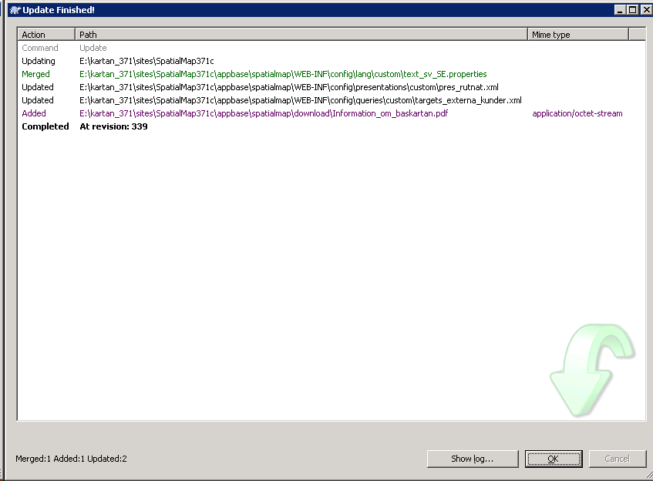
 | 341 | 151105-000598: Baskartan som öppna data: Flyttat tema till profil allman. | 2016-03-24 | Testnivå1 | perl | ingen |  | 2016-03-24 | Testnivå1 | perl | perl | Start service: Pga reload site inte fungerar, strul med inloggning/redirect | 1-2 min
 | 343 | 160321-000374: Kartan.uppsala.se lager Busshållsplatsre. | 2016-03-31 | Testnivå1 | perl | Start service: Pga reload site inte fungerar, strul med inloggning/redirect |  | 2016-03-31 | Testnivå1 | perl | perl | Start service: Pga reload site inte fungerar, strul med inloggning/redirect | 1-2 min
 | 346 | 160318-000053: Visa karta på utforare.uppsala.se? Lagt till Distriktssköterskeområden, Arbetsterapeutområden och Sjukgymnastområden (ligger under Utbildning och omsorg i Kartinfo) i hemlig profil allman-mm2. | 2016-04-07 | Testnivå1 | perl

 | 347 | 160209-000570 Konstverk på kartan: Två tema: konstverk (som innehåller både restriktionsområden och konstverk. det ersätter gammalt tema). och konstverk_promenadstrak. | 2016-04-08 | Testnivå1 | Maan | ingen
 | 352 | 151201-000254: Nytt värde tabellen PLANUPPDRAG_GEOMETRI: Lägg tema samlat i denna ordning. Uppdaterad Information_om_baskartan.pdf från Emelie på mejl. | 2016-04-15 | Testnivå1 | perl | ingen |  | 2016-04-15 | 9:43:00 | Testnivå1 | perl | Start service: Pga reload site inte fungerar, strul med inloggning/redirect | 1-2 min
 | 359 |  | 2016-05-09 | Testnivå1 | perl | ingen |  | 2016-05-09 | 16:29:00 | Testnivå1 | perl | Start service: Pga reload site inte fungerar, strul med inloggning/redirect | 1-2 min
 | 365 | La till zoom in/ut-knappar, 160513-000231 Tema förekomst av jätteloka tillagt under Miljö & Trafik | 2016-05-13 | Testnivå1 | anton |  |  | 2016-05-13 | 15:?? | Testnivå1 | anton | Start service: Pga reload site inte fungerar, strul med inloggning/redirect | 1-2 min
 | 366 |  | 2016-05-2? | Testnivå1 | perl | ingen |  | 2016-05-2? |  | Testnivå1 | perl | ingen
 | 369 |  | 2016-05-25 | Testnivå1 | perl | ingen
 | 382
 |  | Ändrat tomcat Java set MAXMEMSIZE=4096 | 2016-06-13 | Testnivå1 | perl | stop service, uninstallservice, installservice, start service |  | 2016-06-13 | 15:30:00 | Testnivå1 | perl | stop service, uninstallservice, installservice, start service
 | 392 |  | 2016-06-? | Testnivå1 | ?
 | 394 | 160608-000395: Fritidsdata öppna data. | 2016-06-13 | Testnivå1 | perl | Stop/start service
 | 396 | 160608-000395: Fritidsdata öppna data. | 2016-06-14 | Testnivå1 | Håkan |  |  | 2016-06-14 | 14:45:00 | Testnivå1 | perl | Stop/start service | 1-2 min
 | 404 | 160519-000531 Planområden som öppna data | ? | ? | ?
 | 407 | 160503-000279: Kartinfoprofil till bygglovsinformationen | 2016-08-03 | Testnivå1 | perl
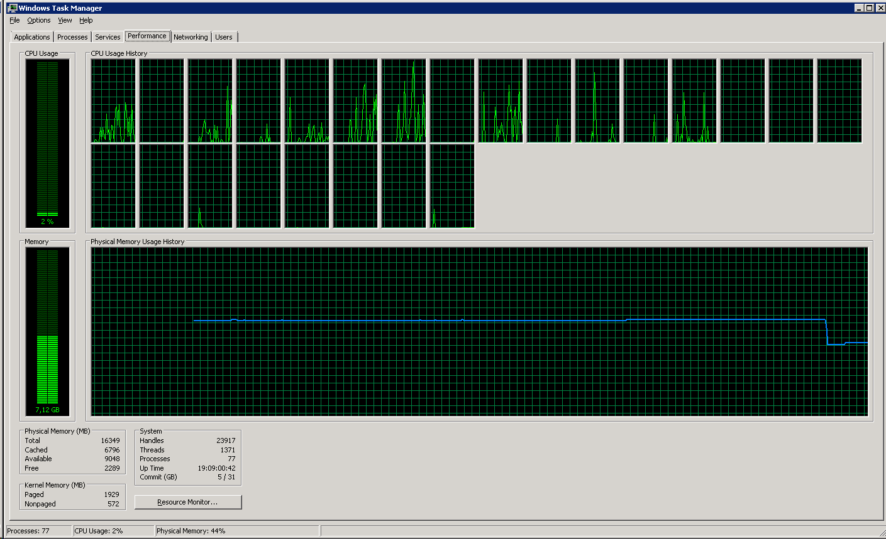
 | 408 | 160802-000260: Problem med Schemaläggningen av baskarta_dwg och plankarta_dwg. Kommentar tills schemaläggning fungerar igen. | 2016-08-04 | Testnivå1 | perl |  |  | 2016-08-04 | 11:21:00 | Testnivå1 | perl | Stop/start service | 1-2 min |  | Skärmdump performance vid omstart 2016-08-04:
 | 410 | 160503-000279: Kartinfoprofil till bygglovsinformationen. Iframe | 2016-08-04 | Testnivå1 | perl
 | 411 | 160802-000065: Åtkomst till AGS från internet verkar inte fungera. Efter samtal med Stefan berglund: Använd http. Det ska fungera oavsett om vi kommer från internet eller internt. | 2016-08-08 | Testnivå1 | perl

adjustserviceenvironment_innan
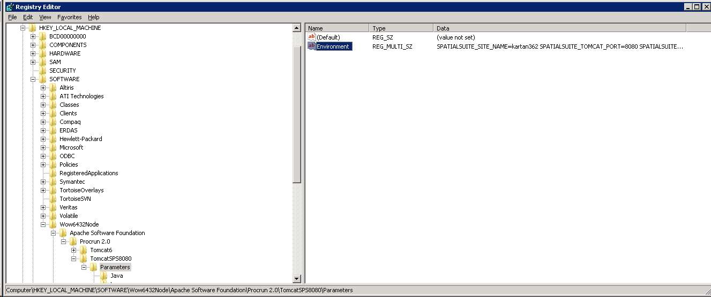
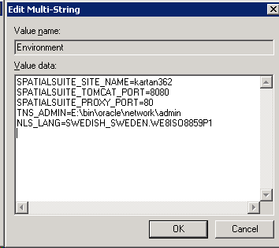
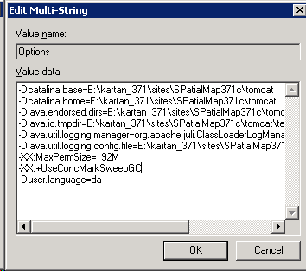
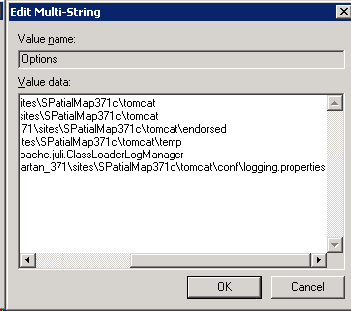
Innan 2014-10-27

Blad1
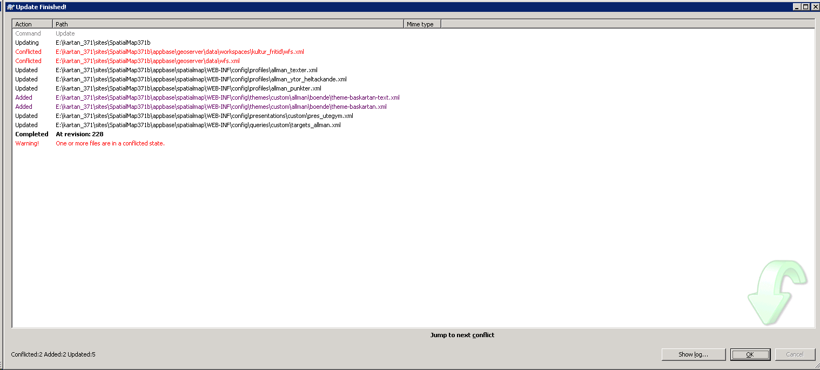
Testmiljö | 20150310 14:00

